1월_정산내역서
네이버 프렌즈 어드민 > Comic > [시리즈] 매출 통계(이용권 포함) > [CP용] 정산내역서 > 내역 확인 후 세금계산서 정발행

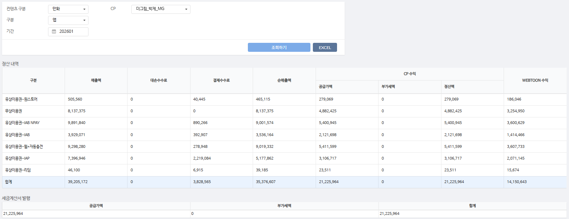
구분 | 매출액 | 대손수수료 | 결제수수료 | 순매출액 | CP 공급가액 | CP 부가세액 | CP 정산액 | WEBTOON 수익
유상이용권-원스토어 | 505,560 | - | 40,445 | 465,115 | 279,069 | - | 279,069 | 186,046 | 8%
무상이용권 | 8,137,375 | - | - | 8,137,375 | 4,882,425 | - | 4,882,425 | 3,254,950 | 0%
유상이용권-IAB NPAY | 9,891,840 | - | 890,266 | 9,001,574 | 5,400,945 | - | 5,400,945 | 3,600,629 | 9%
유상이용권-IAB | 3,929,071 | - | 392,907 | 3,536,164 | 2,121,698 | - | 2,121,698 | 1,414,466 | 10%
유상이용권-웹+자동충전 | 9,298,280 | - | 278,948 | 9,019,332 | 5,411,599 | - | 5,411,599 | 3,607,733 | 3%
유상이용권-IAP | 7,396,946 | - | 2,219,084 | 5,177,862 | 3,106,717 | - | 3,106,717 | 2,071,145 | 30%
유상이용권-리딤 | 46,100 | - | 6,915 | 39,185 | 23,511 | - | 23,511 | 15,674 | 15%
합계 | 39,205,172 | - | 3,828,565 | 35,376,607 | 21,225,964 | - | 21,225,964 | 14,150,643

구분 | 매출액 | 대손수수료 | 결제수수료 | 순매출액 | CP 공급가액 | CP 부가세액 | CP 정산액 | WEBTOON 수익
유상이용권-IAB | 5,400 | - | 540 | 4,860 | 2,916 | - | 2,916 | 1,944 | 10%
무상이용권 | 4,715 | - | - | 4,715 | 2,829 | - | 2,829 | 1,886 | 0%
유상이용권-웹+자동충전 | 116,400 | - | 3,492 | 112,908 | 67,745 | - | 67,745 | 45,163 | 3%
유상이용권-IAP | 2,520 | - | 756 | 1,764 | 1,058 | - | 1,058 | 706 | 30%
유상이용권-IAB NPAY | 12,000 | - | 1,080 | 10,920 | 6,552 | - | 6,552 | 4,368 | 9%
합계 | 141,035 | - | 5,868 | 135,167 | 81,100 | - | 81,100 | 54,067

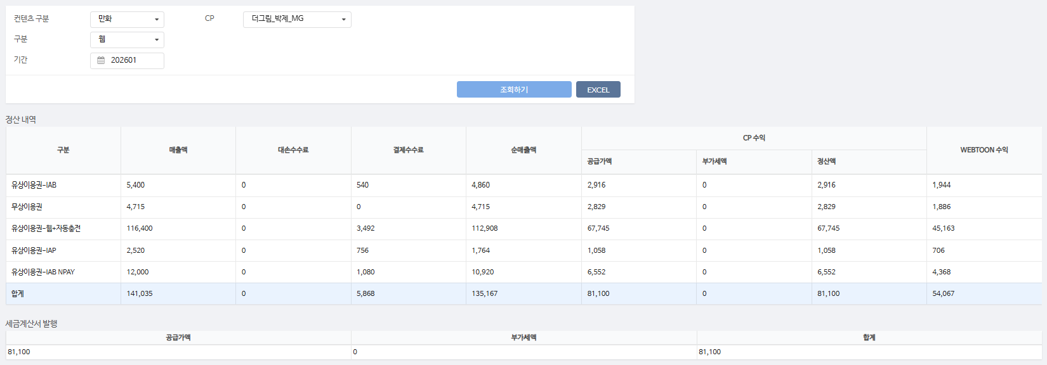
총 합계 | 39,346,207 | - | 3,834,433 | 35,511,774 | 21,307,064 | - | 21,307,064 | 14,204,710

 | TRUE |  | TRUE | TRUE | TRUE | TRUE | TRUE

